画面
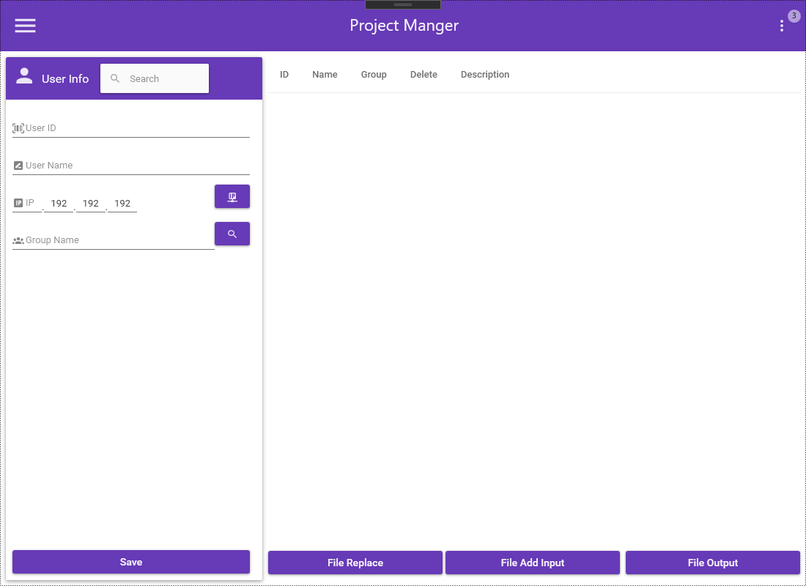
系统编号 | YsTool | 做成者 | 俞
系统名 | 品质向上 | 做成日 | 2020/5/22
画面编号 | UI001
画面名 | 登录

说明

画面

